Hoja1
1
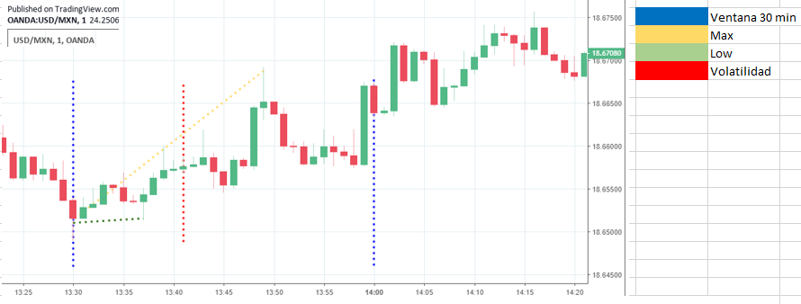

 | Fecha | Escenario
 | 6/2/20 | A
 | precio | subio
 | compra

2

 | Fecha | Escenario
 | 01/30/2020 13:30:00 | C
 | precio | bajo
 | venta

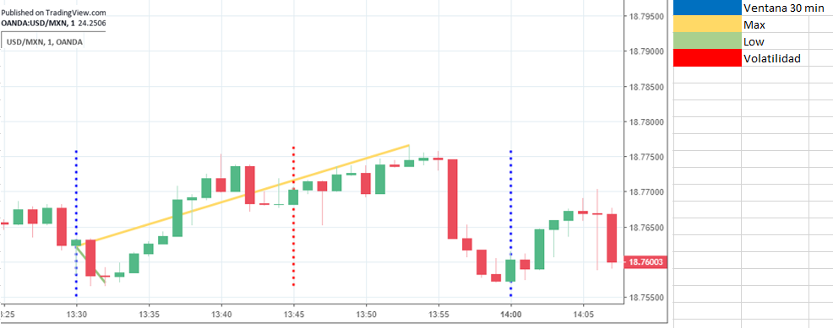
3
 | Fecha | Escenario
 | 01/23/2020 13:30:00 | D
 | precio | bajo
 | venta

4
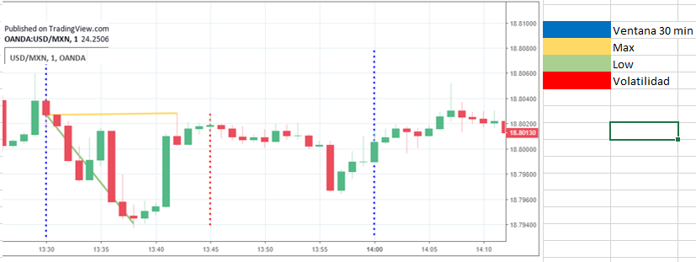
 | Fecha | Escenario
 | 01/16/2020 13:30:00 | B
 | precio | bajo
 | venta

 |  |  |  | 100000000
 |  |  |  | $120,732.12

 |  |  |  | 2000000
 |  |  |  | 48309.178744

 | Fecha | Escenario
5 | 2/1/20 | B
 |  | precio | bajo
 |  | venta

